入力シート
イベント参加観光客の消費による経済波及効果
 |  |  | 2026-06-15
 | に入力してください

観光客来場者数 |  | （単位：人）
日帰り
１泊
２泊
３泊
４泊以上
計 |  | 0

イベント入場料 |  | （単位：円）

入力完了

本ツールでは、観光客による県内での消費（移動・宿泊・飲食・お土産等）がもたらす波及効果のみを推計対象としました。
もしも観光客を誘引するイベント等の開催自体を含めた波及効果を推計したい場合は、観光消費額に加え、イベント施設の整備や広報・運営費用等についても新規需要額として見積もって推計します。
（※本ツールでの、日帰り客数はイベント入場料が発生する場合のみ反映する仕様としております。例：宿泊を伴う来場者数が０人、イベント入場料が０円の場合は結果は算出されません。）

【参考】フロー図
 |  |  |  |  |  |  |  |  | 2026-06-15
・観光客消費単価
R４沖縄県観光実態調査のデータを利用

フロー図 |  |  |  |  | （単位：百万円） |  |  |  | （単位：百万円）
 |  |  |  |  |  |  | 経済効果（生産誘発額）
 |  |  |  |  |  |  |  | 粗付加価値誘発額
宿泊数別観光客数 | 0 |  |  |  |  |  |  |  | 雇用者所得誘発額
 |  |  |  |  |  | 直接効果 | 0 | 0 | 0
×観光客消費単価（宿泊数別） |  |  |  |  |  | 一次波及効果 | 0 | 0 | 0
 |  |  |  |  |  | 二次波及効果 | 0 | 0 | 0
最終需要額 | 0 |  |  |  |  | 合計 | 0 | 0 | 0

×自給率
 |  | 粗付加価値比率 | 直接効果粗付加価値 | 0
直接効果 | 0
 |  | 雇用者所得比率 | 雇用者所得 | 0
【参考】県内自給率
・第１次産業 64.0％
・第２次産業 46.6％
・第３次産業 84.4％
沖縄県産業連関表H２７より
逆行列係数

直接効果の生産波及額 | 0

直接効果の生産波及額ー直接効果
 |  | 粗付加価値比率 | 粗付加価値誘発額 | 0
１次間接効果 | 0
 |  | 雇用者所得比率 | 1次雇用者所得 | 0

２次波及効果
雇用者所得の合計 | 0
直接効果の雇用者所得 | 0
・平均消費性向
沖縄県「家計調査」
年平均、２人以上世帯・勤労者世帯
2023年平均
１次波及効果の雇用者所得 | 0

平均消費性向 | 64.0%

家計消費支出誘発額 | 0

消費誘発
自給率

域内消費誘発 | 0

逆行列係数
 |  | 粗付加価値比率 | ２次粗付加価値誘発額 | 0
２次間接効果 | 0
 |  | 雇用者所得比率 | ２次雇用者所得 | 0

結果シート
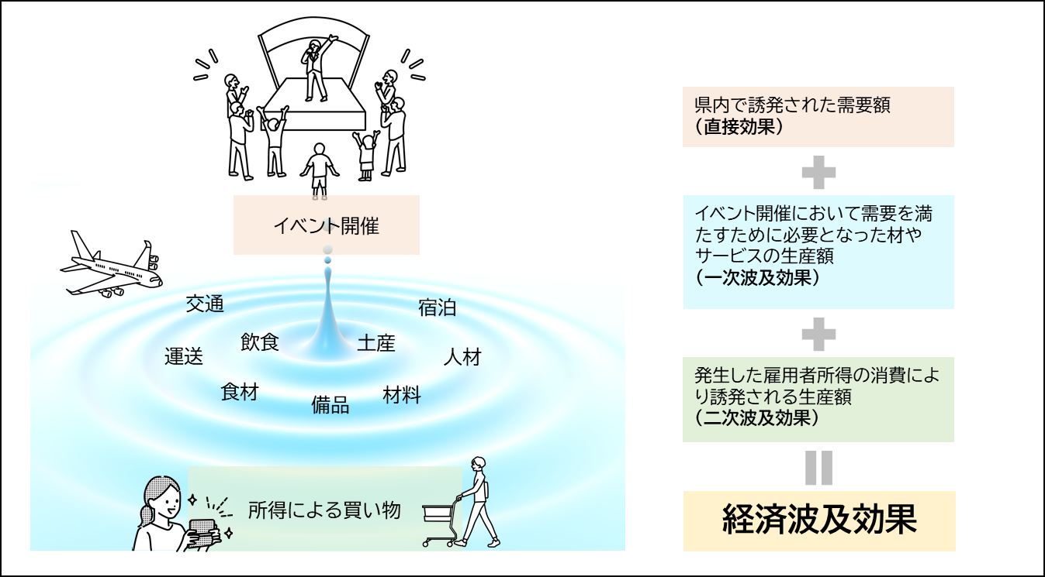
経済波及効果のイメージ（イベントの場合）
イベント参加観光客の消費による経済波及効果 |  |  |  |  |  |  |  | 2026-06-15

イベント参加観光客 |  |  | 0 | 人の消費が発生した場合、その直接効果、
一次波及効果、二次波及効果の合計は約 |  |  |  |  | 0.0 |  | 億円であり、直接効果約
0.0 |  | 億円の | #DIV/0! | 倍の経済効果が生まれると推測されます。

このうち、GDPに相当する生産活動によって
新たに付加された粗付加価値の誘発額は、
約 | 0.0 | 億円、雇用所得の誘発額は約 |  |  | 0.0 |  | 億円となっています。
これにより、 |  | 0 | 人の新規雇用を誘発します。

 |  |  |  |  |  |  | （単位：百万円）
 |  |  | 経済効果 （生産誘発額）
 |  |  |  | 粗付加価値 誘発額
 |  |  |  |  |  | 雇用者所得誘発額
直接効果 |  |  | 0 | 0 |  | 0
一次波及効果 |  |  | 0 | 0 |  | 0
二次波及効果 |  |  | 0 | 0 |  | 0
合計 |  |  | 0 | 0 |  | 0
波及効果 |  |  | #DIV/0! | 倍
雇用者誘発効果 |  |  | 0 | 人

 | 入力シートに戻る

本ツールでは、観光客による県内での消費（移動・宿泊・飲食・お土産等）がもたらす波及効果のみを推計対象としました。
もしも観光客を誘引するイベント等の開催自体を含めた波及効果を推計したい場合は、観光消費額に加え、イベント施設の整備や広報・運営費用等についても新規需要額として見積もって推計します。

